Gráfico 2
C | En proceso

Etiquetas de fila | Cuenta de Key
BX+ | 81
TAS | 74
Total general | 155

Gráfico 1
Assignee | (Varios elementos)

Cumplimiento (número de días)
 | En proceso | Concluidas | Cerradas
-18 |  |  | 1
-10 |  | 1
-8 |  | 1
-7 |  | 1
-5 | 2 | 1 | 1
-4 | 3 | 4 | 2
-3 |  | 6 | 1
-2 | 2 | 6 | 3
-1 | 5 | 9 | 3
0 | 16 | 39 | 9
1 | 8 | 16 | 3
2 | 12 | 28 | 8
3 | 8 | 13 | 9
4 | 7 | 8 | 3
5 | 15 | 8 | 9
6 | 9 | 8 | 11
7 |  | 7 | 5
8 | 2 | 2 | 3
9 | 7 | 13 | 3
10 | 2 | 9 | 2
11 | 3 | 8 | 1
12 | 4 | 6 | 2
13 | 6 | 6 | 1
14 | 1 | 2
15 | 3 | 2 | 1
16 | 19 | 2
18 | 4
19 | 7 | 4
20 | 5
21 | 1
Cuenta de Key | Etiquetas de columna
Etiquetas de fila | En proceso | Concluidas | Cerradas | Total general
-18 |  |  | 1 | 1
-10 |  | 1 |  | 1
-8 |  | 1 |  | 1
-7 |  | 1 |  | 1
-5 | 2 | 1 | 1 | 4
-4 | 3 | 4 | 2 | 9
-3 |  | 6 | 1 | 7
-2 | 2 | 6 | 3 | 11
-1 | 5 | 9 | 3 | 17
0 | 16 | 39 | 9 | 64
1 | 8 | 16 | 3 | 27
2 | 12 | 28 | 8 | 48
3 | 8 | 13 | 9 | 30
4 | 7 | 8 | 3 | 18
5 | 15 | 8 | 9 | 32
6 | 9 | 8 | 11 | 28
7 |  | 7 | 5 | 12
8 | 2 | 2 | 3 | 7
9 | 7 | 13 | 3 | 23
10 | 2 | 9 | 2 | 13
11 | 3 | 8 | 1 | 12
12 | 4 | 6 | 2 | 12
13 | 6 | 6 | 1 | 13
14 | 1 | 2 |  | 3
15 | 3 | 2 | 1 | 6
16 | 19 | 2 |  | 21
18 | 4 |  |  | 4
19 | 7 | 4 |  | 11
20 | 5 |  |  | 5
21 | 1 |  |  | 1
Total general | 151 | 210 | 81 | 442

Hoja3
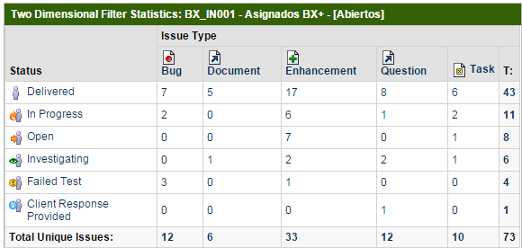
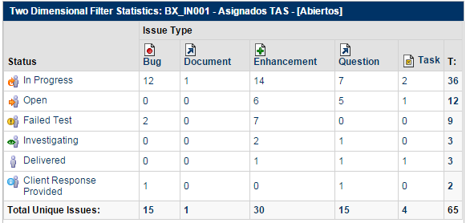
Estatus | Bug | Parametrización | Brecha | Incidencia | Migración | Total por estatus | Estatus | Bug | Brecha | Incidencia | Migración | Total por estatus
Por probar | 7 | 5 | 17 | 8 | 6 | 43 | Por probar | 0 | 1 | 1 | 1 | 3
Desarrollo | 2 | 0 | 6 | 1 | 2 | 11 | Desarrollo | 12 | 14 | 7 | 2 | 35
En diagnóstico | 0 | 0 | 7 | 0 | 1 | 8 | En diagnóstico | 0 | 6 | 5 | 1 | 12
En definición | 0 | 1 | 2 | 2 | 1 | 6 | En definición | 0 | 2 | 1 | 0 | 3
En respuesta de usuario | 0 | 0 | 0 | 1 | 0 | 1 | En respuesta de usuario | 1 | 0 | 1 | 0 | 2
Reincidencia | 3 | 0 | 1 | 0 | 0 | 4 | Reincidencia | 2 | 7 | 0 | 0 | 9
Total tipo incidencia | 12 | 6 | 33 | 12 | 10 | 73 | Total tipo incidencia | 15 | 30 | 15 | 4 | 64

